결과지인쇄
아래 결과지 형식(A) 을 [인쇄=>개인별결과지] 에서 인쇄하였을 경우 결과지 프린트(B) 화살표 위치(호르몬검사 아래칸에 위치)에 놓이도록 작업필요 예시) 김희중(05360411) 1/10 검사실시함

A
 | Cotinine 혈액검사
 |  | 2014년 | 참고기준 | 임상적의의
 | Cotinine |  | 흡연자 >= 25.0 ng/ mL | 흡연 니코틴 대사산물

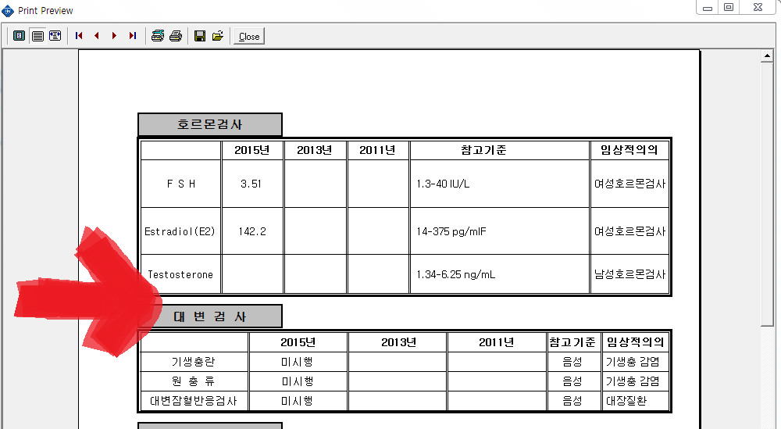
B

